はじめに
労務Ｂ_ＹＩ 非ＥＤＩ用

【利用対象外】
・Ａ伝
・進捗検収案件
・定期定額契約案件
・算定契約案件
・派遣契約案件（出来高））
本Excelは、以下の条件に全て該当する場合に限り利用が可能です

（１） | 弊社発注番号が「ＹＩ」で始まる注文書を受領されているお取引先様
 | ※「P1」で始まる注文データの場合は、材料専用のExcelをご利用下さい
 | ※「P2」で始める注文書の場合は、労務専用のExcelをご利用下さい

（２） | 弊社からE-Mail、FAX、郵送で注文書を受領されているお取引先様
 | ※EDI（WEB）にて注文データを受領されているお取引先様は本ファイルのご利用は可能ですが推奨は致しません

【最新版のExcel入力ファイル】
 | ・以下URLより最新版のファイルをダウンロードの上、ご利用下さい
 | https://www.nesic.co.jp/shizai/shizai_shitei.html |  |  |  | 改版日 | 2020-06-08

【入力対象Sheet】
① | 提出企業情報
② | 納品一覧表 |  | ⇒①の入力情報が反映されます

【Excel版の納品手続きが開始に当たっての変更点】
 | ・従来、紙またはPDFにてご提出を頂いておりました納品確証書類については、注文時期に関わらず弊社への提出は今後一切不要です
 | ※納品確証書類：指定確証送付票、弊社納品書

【よく頂くお問合せ】
 | ・各お取引先様から今まで頂戴しておりますお問合せについては、以下にまとめさせて頂いておりますのでご活用下さい。
 | https://www.nesic.co.jp/shizai/b8iddf00000013lk-att/qac.xlsx
 | ・閲覧制限有り（パスワードについては、弊社より案内させて頂いておりますメールをご覧ください）

【本Excelの提出先／問合せ先】
 | ・ファイルを保存する際はファイル名の重複を避けるため、下記ルールでファイル名を設定してください。
 | 詳細はファイル名称ルールをご確認ください。
 | ファイル名を変更せずに保存を行うと他社様とのファイルと混同し、弊社検収作業に重大な影響を与え、検収漏れなどにつながる可能性がございます。
★ファイル名保存ルール★
【 貴社取引先コード8桁－日付―時間ー当初ファイル名 】
記載例： 12M60120-0417-1200r-nouhin_edi_03.xlsx

 | ・実際の委託業務を指示をさせて頂いております弊社要求部門担当者宛にお願いします。

 | 上記にて提出先、問合せ先がご不明の場合は、以下までお願いします。
 |  | NEC ネッツエスアイ株式会社
 |  | 調達本部 調達オペレーショングループ
 |  |  | TEL：03-6699-7024
 |  |  | E-Mail： | nouhin@dm.nesic.com

入力方法
本処理の対象は、発注番号がＹＩから始まるＢ伝案件に限ります
※Ａ伝、進捗検収案件、Ｂ伝（定期定額、算定方式、派遣_出来高）案件は対象外です
MAX2,000件まで登録可能です
作業手順 | 作業内容
1 | Sheet「提出企業情報」を入力して下さい
2 | Sheet「納品一覧表」に以下入力をして下さい
 | Ｂ列：発注依頼番号 ～ Ｚ列：備考 まで入力をお願いします
 | ※詳細は、Sheet「項目一覧」を参照下さい
3 | ＡＡ列：発注依頼番号チェック に”発注依頼番号を正しく入力して下さい”と 表示されている場合、Ｂ列：発注依頼番号 を入力または修正を行って下さい ※発注依頼番号は、半角英数字の１３桁or１１桁で構成されています
4 | ＡＢ列：納品キー番号チェック に”Ｃ列：納品キー番号を正しく入力して下さい”と 表示されている場合、Ｃ列：納品キー番号 を入力または修正を行って下さい ※納品キー番号は、半角英数字の１８桁で構成されています
5 | ＡＡ列、ＡＢ列に全行エラーコメントが表示されていなければ完了です
6 | 本Excelファイルを要求部門担当者までE-Mailでご提出下さい ※ご提出の際、必ず”貴社管理責任者”を宛先に含めて送信願います
 | ※提出先は、Sheet「はじめに」を参照して下さい

提出企業情報
全項目入力必須になります

【取引先ＣＤの確認方法：８桁の英数字コード】
（材料）
・注文書：左上箇所 ⇒貴社取引先コード欄
・納品書：左下箇所 ⇒貴社名の左に記載
（ＥＤＩ）
・出荷回答情報のＤ列：受注者コードが
取引先ＣＤになります
入力の際、「0」ゼロ、「O」オーの入力間違いに
注意して入力をお願いします
取引先CD | 未入力
会社名 | 未入力
所属 | 未入力
役職 | 未入力
名前 | 未入力
TEL | 未入力
E-Mail | 未入力

お取引先各位
個人情報の取扱について
ご提出いただいた個人情報については、弊社個人情報保護方針に則り、下記の通り取り扱います。
同意いたいだいた上、ご記入くださいますようお願いいたします。
１）本Excelに含まれる個人情報は、弊社および弊社グループ会社より貴社 へのご連絡等、お取引を行うために使用致します。
２）第三者への提供・委託はありません。
３）ご提出いただいた個人情報の開示や、その開示した情報の訂正・削除をご要求される場合、また苦情及びご相談については
下記弊社調達担当者までご連絡下さい。
NECネッツエスアイ（株） 調達本部 TEL 03-6699-7025
本件個人情報の取扱責任者 弊社調達担当執行役員

納品書
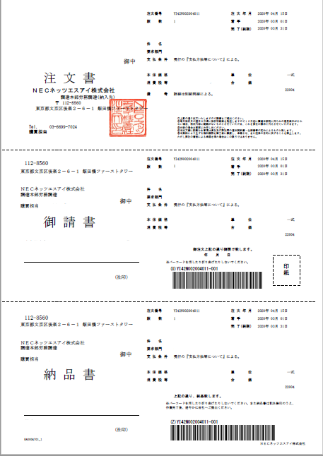
弊社要求部門略称が記載されています

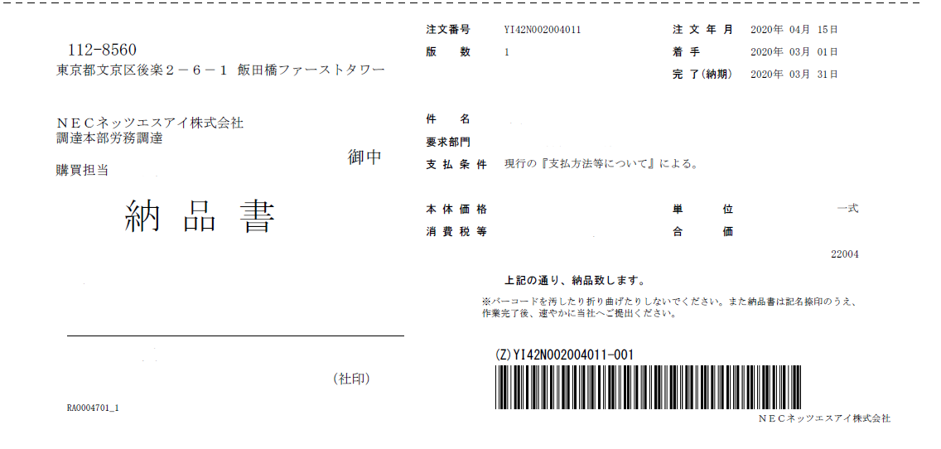

ＹＩから始まる１８桁のコードをSheet「納品一覧表」の
Ｃ列：納品キー番号 にコピー＆ペーストで入力して下さい

下４桁（-001）部がペーストできない場合は
手入力願います。

貴社取引先コードが記載されています

入力例
Ｂ列～Ｄ列
Ｂ列：発注依頼番号
例 200015297-001
Ｃ列：納品キー番号
Sheet「納品書」を参照
Ｄ列：貴社見積番号を入力
Ｆ列、Ｈ列、Ｓ列
Ｆ列：物件名
Ｈ列：エンドユーザー名
Ｔ列：作業内容、工事内容を入力をして下さい
Ｕ列、Ｖ列
実作業の開始日、完了日を入力して下さい
例：2020/4/15
Ｗ列
当該作業の完了を確認した弊社事業部担当者をフルネームで入力して下さい
ＡＡ列、ＡＢ列
エラーメッセージが表示されている場合は指摘項目を修正して下さい
ＡＣ列～ＡＥ列
NESIC入力箇所になりますので入力不要です
番号 | 発注依頼番号 | 納品キー番号 | 見積番号 | 要求部署名 | 物件名 | 得意先名 | 検収条件 | 納品指示金額 | 作業内容 | 実作業開始日 | 実作業完了日 | 作業完了確認NESIC担当者 | 備考 | 発注依頼番号チェック | 納品キー番号チェック | NESIC担当者確認日 | NESIC確認者名 | NESIC担当者備考
1
2
3
4
5
6
7
8
9
10
11
【禁止事項】
①Sheet名の変更は絶対禁止とします
②Sheet「納品一覧表」への行／列の挿入、削除、結合は全体禁止とします。
③Sheet「納品一覧表」をコピーした上での別シートの作成、別Excelファイルの作成による
改版は、絶対禁止とします。
12
13
14
15
16
17
18
19
20
21
22
23
24
25
26
27
28
29
30

ファイル名称ルール
【ファイル名称ルール】

 | ・ファイルを保存する際はファイル名の重複を避けるため、下記ルールでファイル名を設定してください。

 | ・ファイル名を変更せずに保存を行うと他社様とのファイルと混同し、弊社検収作業に重大な影響を与え、検収漏れなどにつながる可能性がございます。
★ファイル名保存ルール★
【 貴社取引先コード8桁－日付―時間ー当初ファイル名 】
記載例： 12M60120-0417-1200r-nouhin_edi_03.xlsx

 |  | ※ファイルは、５種類ありますので当初ファイル名は、５パターンあります。末尾に「_03」等の版数が付きます。
 |  |  | 労務EDI用 | r-nouhin_edi.xlsx
 |  |  | 労務非EDI用 | r-nouhin_manual.xlsx
 |  |  | 労務B伝事前取引用 | r-nouhin_manual_yi.xlsx
 |  |  | 材料EDI用 | h-nouhin_edi.xlsx
 |  |  | 材料非EDI用 | h-nouhin_manual.xlsx

 | 【記載時のポイント】
 |  | ・ファイル名は、全て半角で入力して下さい。
 |  | ・取引先コードが不明な場合は、以下確認方法を参照下さい。
 |  | ・取引先コード、日付、時間の間にはハイフン（－）を付けてください。上記記載例は4月17日12時00分に保存をかけたことを意味しています。
 |  | ・もし異なるファイルの保存日時が同一になる場合は、時間の後に何らかの文字を 追加し、ファイル名が重複しない様にお願いいたします。

【取引先ＣＤの確認方法：８桁の英数字コード】
（材料）
・注文書：左上箇所 ⇒貴社取引先コード欄
・納品書：左下箇所 ⇒貴社名の左に記載
（労務）
・注文書：左上箇所 ⇒貴社名の下に記載
・納品書：左下箇所 ⇒貴社名の下に記載

